エビデンス
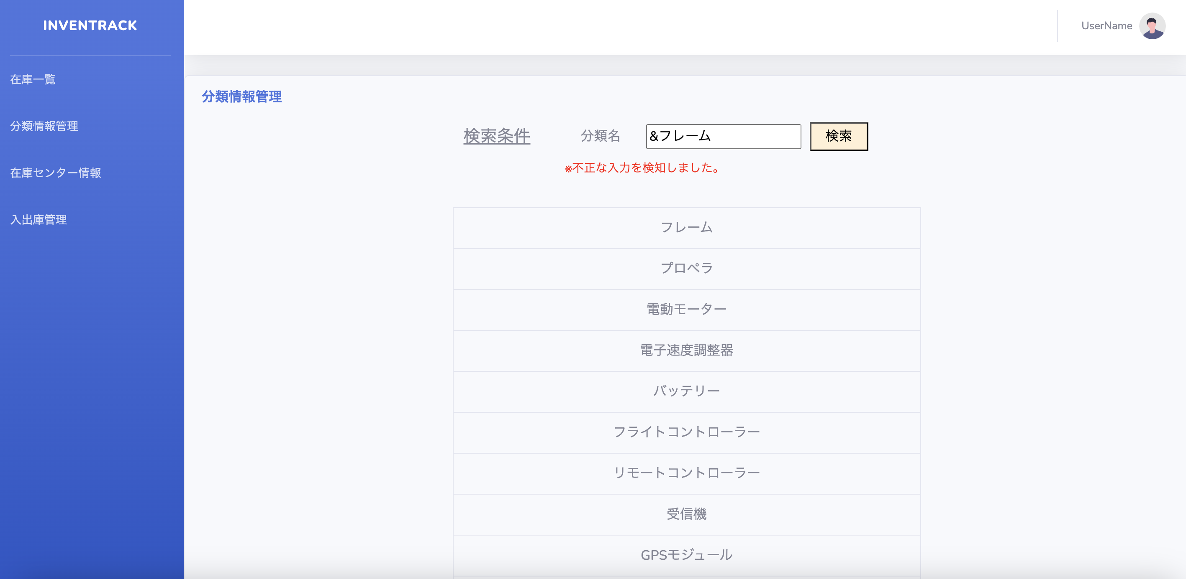
試験エビデンス |  | システム名 | 在庫管理システム | 作成者 | 黒木 | 作成日 | 2025-02-01
 |  | 業務分類 | Admin
 |  | 機能 | 在庫一覧 | 更新者 | 黒木 | 更新日 | 2025-02-01
 |  | 機能ID | IA01
No | 1
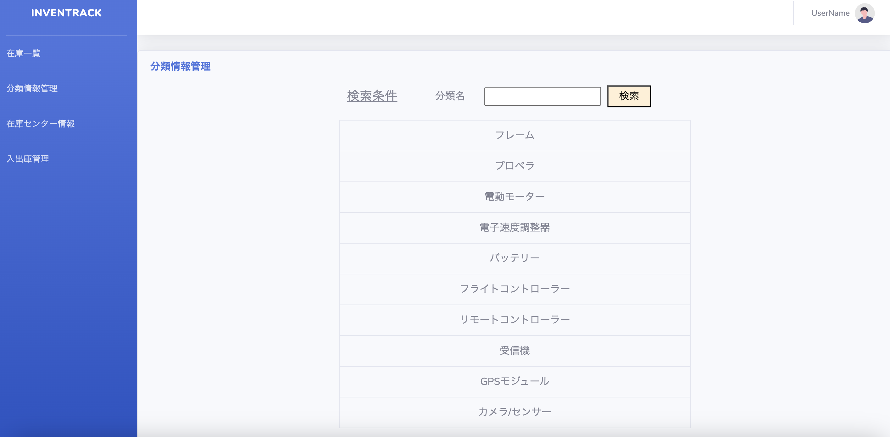

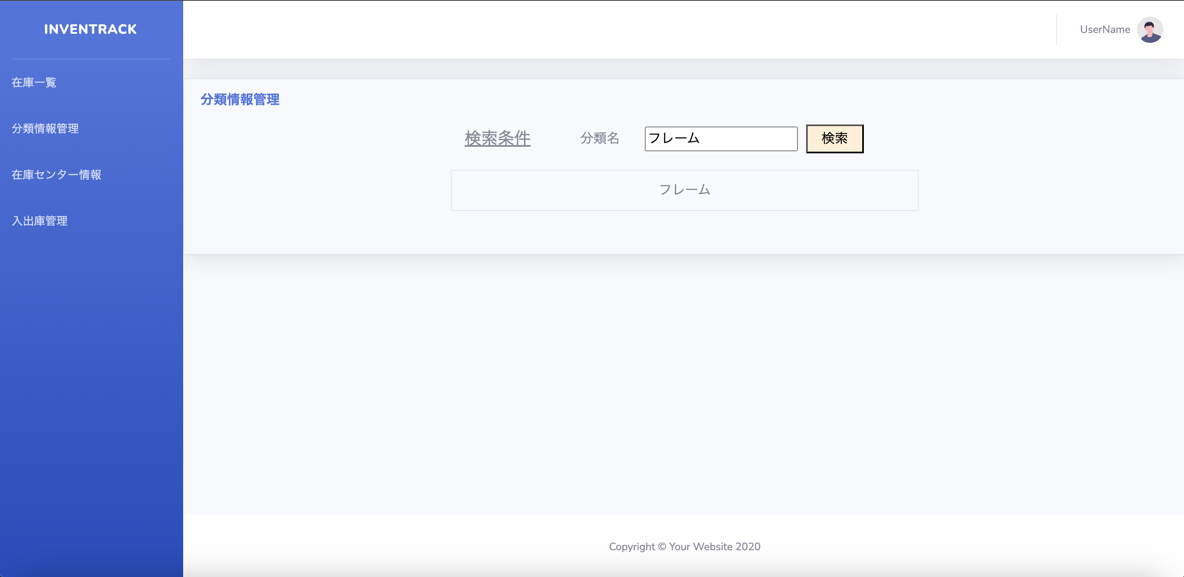
No | 2

No | 3
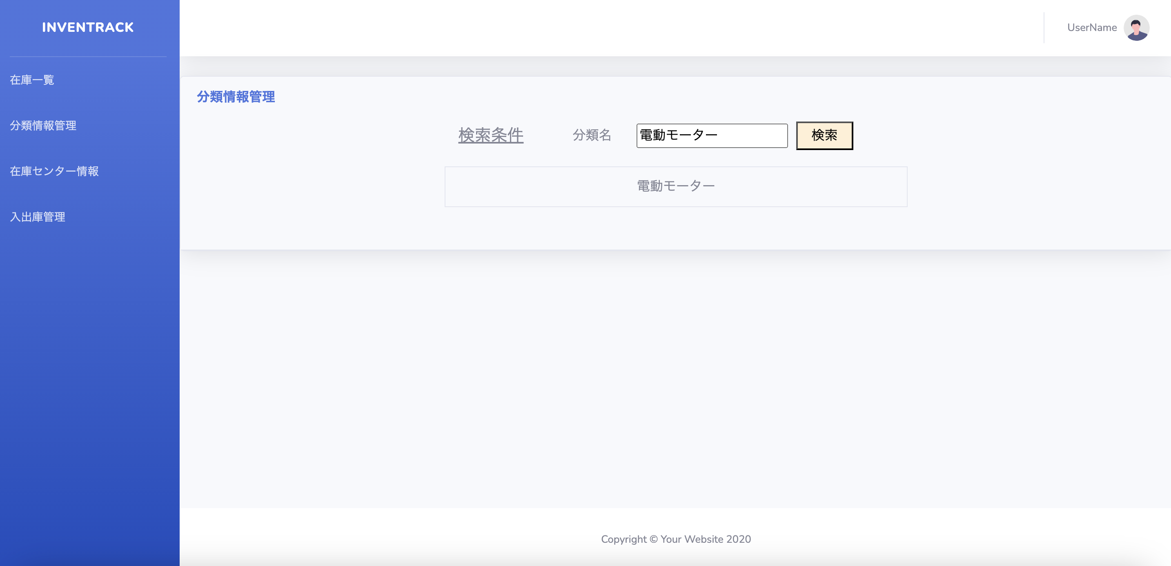

No | 4
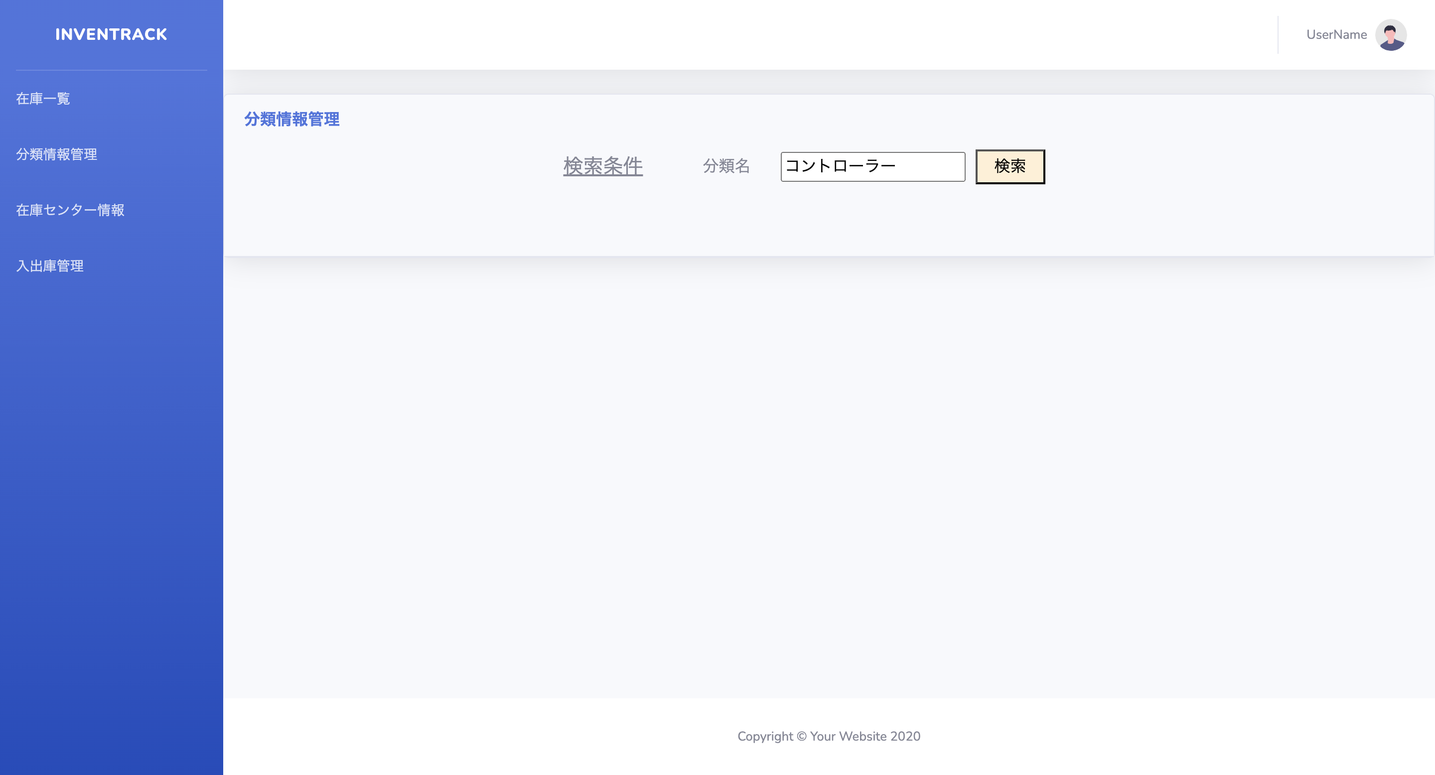

No | 5
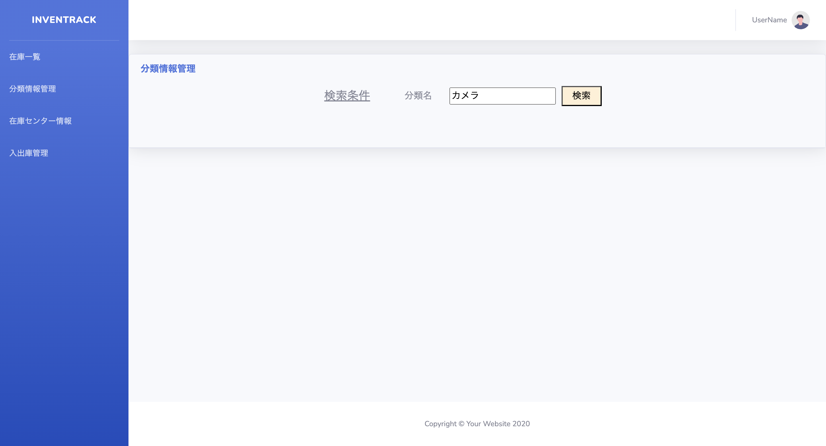

No | 6

No | 7
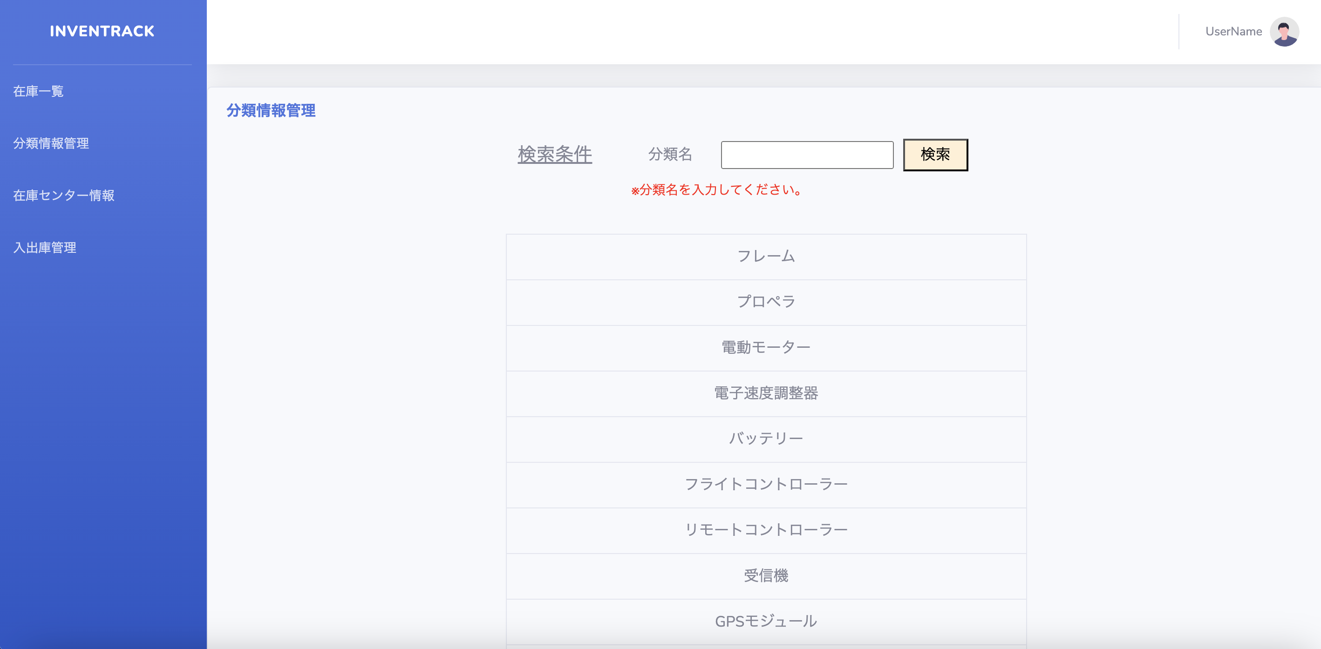

No | 8
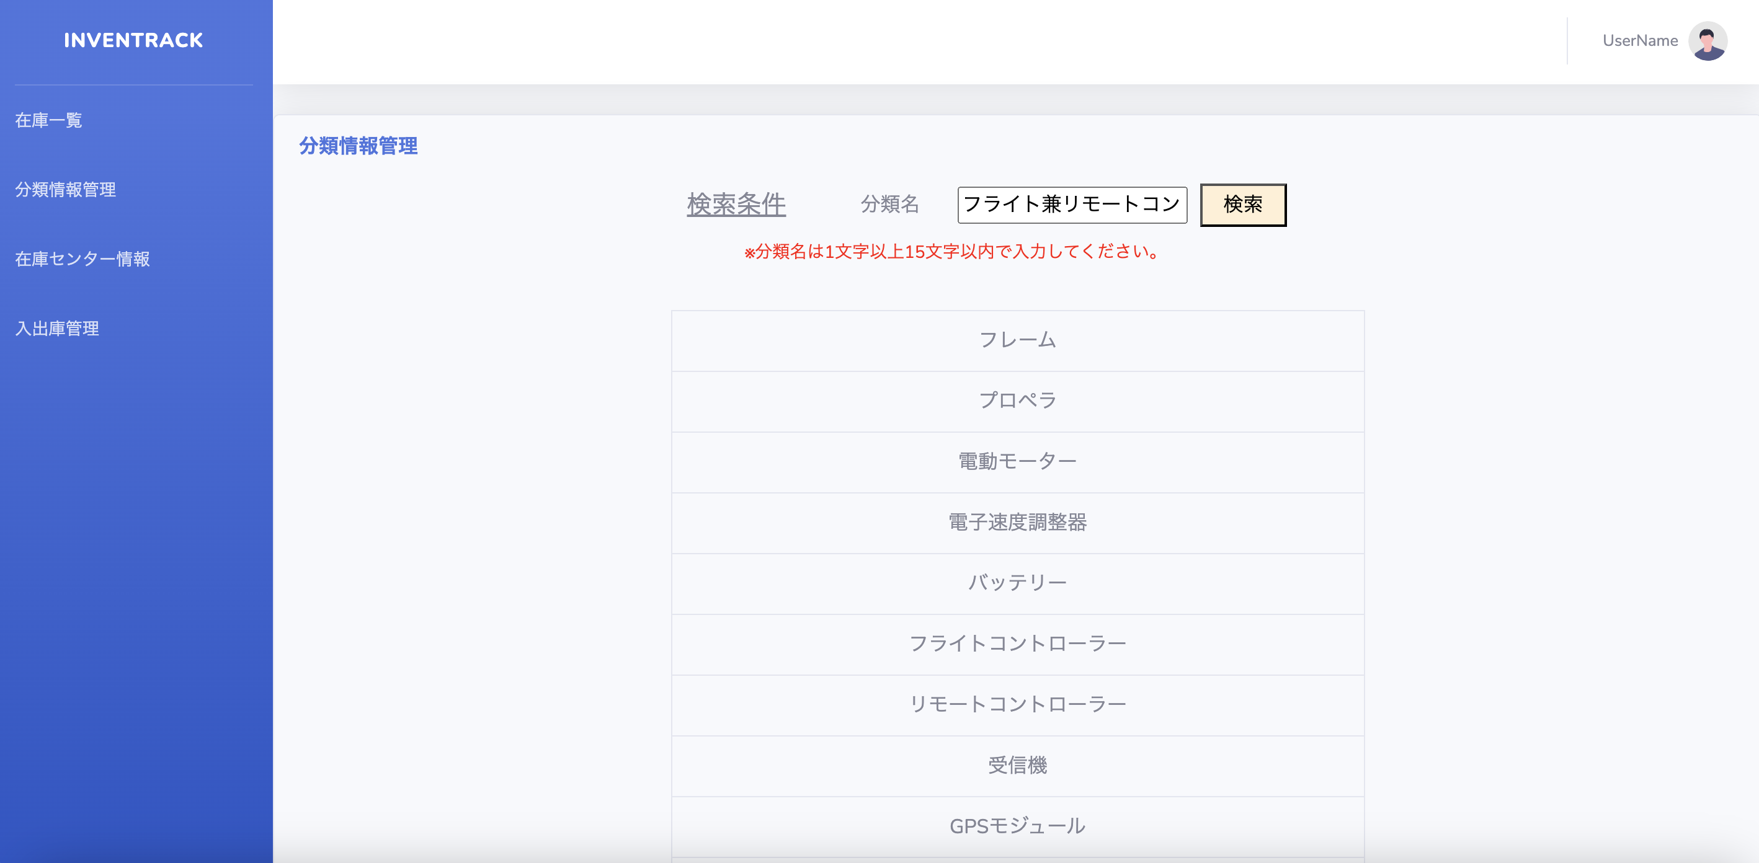

No | 9
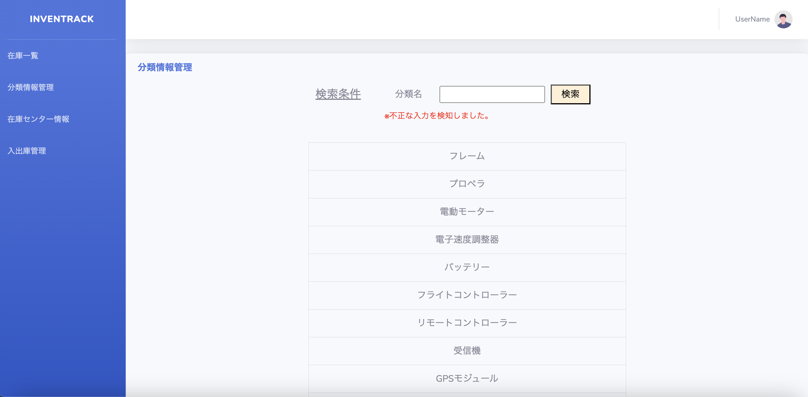

No | 10


No | 11
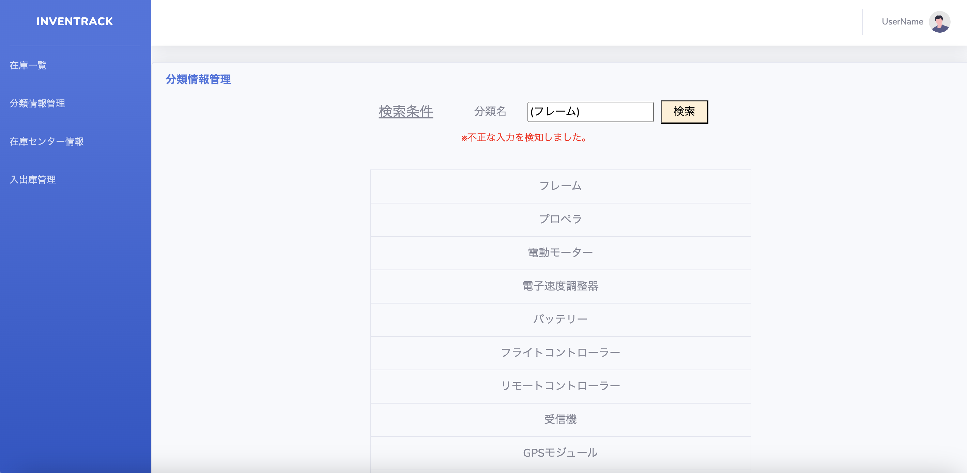

No | 12


No | 13


No | 14


No | 15


No | 16


No | 17

